상품제안서
캡형 생분해물티슈 그레이 25매(플레인) FSC인증원단 | 상품코드: S36994

 |  |  |  |  |  |  | 02-713-8555 | www.synergygift.co.kr
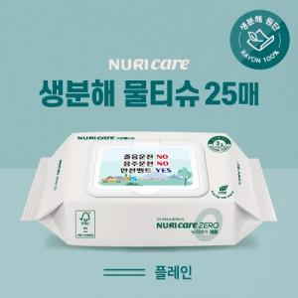

【상세/제작정보】 | * 주문수량이 천단위가 아닐 시 인쇄로쓰비용 발생합니다.

【인쇄/포장옵션】 | 스티커 / 포장불가능

【공급단가】 | 수량 | 1,000~ | 2,000~ | 3,000~ | 5,000~ | 10,000~
*VAT별도 | 단가 | 690원 | 670원 | 650원 | 620원 | 610원

【상품 URL】 | https://www.synergygift.co.kr:443/src/goods_detail.php?gdno=36994

